Biểu đồ hòa vốn
BẢNG PHÂN TÍCH ĐIỂM HÒA VỐN HOẠT ĐỘNG KINH DOANH QUÁN CÀ PHÊ (Theo tháng) |  |  |  |  |  |  |  | - Chú ý: Chỉ nhập liệu ô màu xanh - Để chỉnh số liệu qua sheet chi phí - Lập bảng tính: Phạm Gia Trang |  | TẠI ĐÂY >>


DL ĐIỂM HÒA VỐN | Biểu đồ 01 | Biểu đồ 02 |  | BIỂU ĐỒ 1: ĐIỂM HÒA VỐN CÓ KHẤU HAO ĐẦU TƯ BAN ĐẦU (01)
Định phí (F) | Có khấu hao | Không khấu hao |  |  |  |  |  |  | CÔNG TY CỔ PHẦN THẾ GIỚI PHÂN PHỐI
 | 85,000,760 | 72,100,000 |  |  |  |  |  |  | ĐC: 53 Thành Thái, Phường 14, Quận 10, Tp. HCM.
Mặt bằng | 20,000,000 | 20,000,000 |  |  |  |  |  |  | Tel: 08 386 384 22 – 08 224 529 08. Fax : 08 3868 2545.
Xây dựng | 10,900,760 | 0 |  |  |  |  |  |  | E: info@thegioiphanphoi.com - W: thegioiphanphoi.com.
Chi phí nhân viên | 38,600,000 | 38,600,000 |  |  |  |  |  |  | HOTLINE: 0966 077 088 - 0983 500 551
Internet | 1,500,000 | 1,500,000 |  |  |  |  |  | Chúng tôi cung giải pháp toàn diện cho quán cà phê của Bạn. [+] Cà phê phin. [+] Cà phê hạt. [+] Máy pha cà phê. [+] Các sản phẩm phụ trợ: Trà đá, dù che, khăn ướt, bao muỗng đũa, đường gói nhỏ,… [+] Phân phối: Cà phê Trung Nguyên, Sữa Ngôi sao Phương Nam, trà Lipton,...
Điên + Nước | 5,000,000 | 5,000,000
Phí nhượng quyền | 2,000,000 | 0

Khác | 7,000,000 | 7,000,000

Giá bán TB (P) | 28,000 | 28,000 | Giá bán xem chi tiết tại menu >>

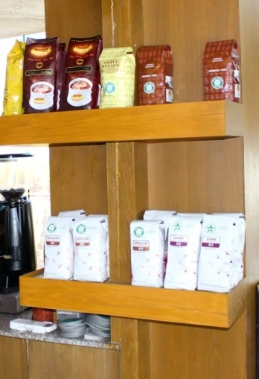
Biến phí đơn vị (V) | 8,400 | 8,400 |  |  |  |  |  | THƯƠNG HIỆU CỦA CHÚNG TÔI
Nguyên vật liệu | 8,400 | 8,400 |  | BIỂU ĐỒ 2: ĐIỂM HÒA VỐN KHÔNG KHẤU HAO ĐẦU TƯ BAN ĐẦU (02) |  |  |  |  |  | [+] VIVA STAR COFFEE
Khác | 0 | 0 |  |  |  |  |  |  |  | [+] NGUYÊN COFFEE
 |  |  |  |  |  |  |  |  |  | [+] HỆ THỐNG NHƯỢNG QUYỀN VIVA STAR
Kỳ vọng | Tháng | Ngày |  |  |  |  |  |  |  | [+] DANH TRÀ NGUYÊN
Sản lượng kỳ vọng | 9,000 | 300 | 41%
Lợi nhuận kỳ vọng | 60,000,000 | 2,000,000 | 32% |  |  |  |  |  |  | HOTLINE TƯ VẤN:
 |  |  |  |  |  |  |  |  |  | - Cà phê: 0966 077 088
 |  |  |  |  |  |  |  |  |  | - Máy pha cà phê: 0903 897 629
Điểm hòa vốn | Tháng | Ngày |  |  |  |  |  |  |  | - Sản phẩm khác: 0939 179 679
Sản lượng (ly) 01 | 4,337 | 145 |  |  |  |  |  |  |  | - Nhượng quyền: 0966 077 088
Doanh thu (VNĐ) 01 | 121,436,000 | 4,048,000
Sản lượng (ly) 02 | 3,679 | 123
Doanh thu (VNĐ) 02 | 103,012,000 | 3,434,000
 |  |  |  |  |  |  |  | HỆ THỐNG NHƯỢNG QUYỀN VIVA STAR COFFEE
3,679 | 0 |  |  |  |  |  |  | Hiện nay, hệ thống VIVA STAR COFFEE theo mô hình mới với nét riêng biệt đã in dấu với những tín đồ cà phê khó tính nhất. Đến với VIVA STAR COFFEE không chỉ trải nghiệm trong những không gian mới mà ở đó khách hàng được chia sẻ, đồng cảm và minh chứng cho một tinh thần cà phê mới.
4,337 | 0
ĐẦU TƯ: |  |  | VỚI SẢN LƯỢNG LY/NGÀY: |  | 300
Phí xây dựng | 654,045,364 | Biểu đồ 1 - Thu hồi vốn sau (Tháng): |  |  | Biểu đồ 2 - Thu hồi vốn sau (Tháng):
Phí nhượng quyền | 120,000,000 | 8.9 |  |  | 7.8 |  |  | [+] Hotline: 0966 077 088 (Ms Thủy)
Tổng | 774,045,364 |  |  |  |  |  |  | [+] Web: www.vivastarcoffee.com
 |  |  |  |  |  |  |  | [+] Fb: www.facebook.com/vivastarcoffee
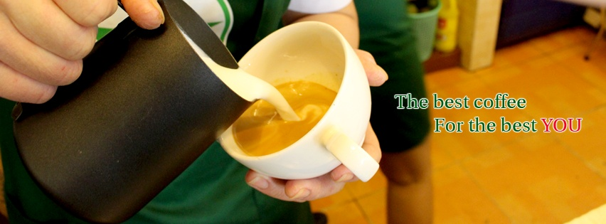
SẢN LƯỢNG KỲ VỌNG THEO BIỂU ĐỒ 01
SẢN LƯỢNG KỲ VỌNG/THÁNG |  | LỢI NHUẬN KỲ VỌNG/THÁNG |  | THỐNG KÊ THEO NGÀY
Sản lượng | 9,000 | Sản lượng | 7,398 | Sản lượng kỳ vọng (Ly/ngày) |  | 300
Định phí | 85,000,760 | Định phí | 85,000,760 | Sản lượng theo LN kỳ vọng |  | 247
Biến phí | 75,600,000 | Biến phí | 62,143,200 | Doanh thu kỳ vọng |  | 8,400,000
Tổng phí | 160,600,760 | Tổng phí | 147,143,960 | Doanh thu theo LN kỳ vọng |  | 6,904,800
Doanh thu | 252,000,000 | Doanh thu | 207,144,000 | Lợi nhuận kỳ vọng |  | 2,000,000
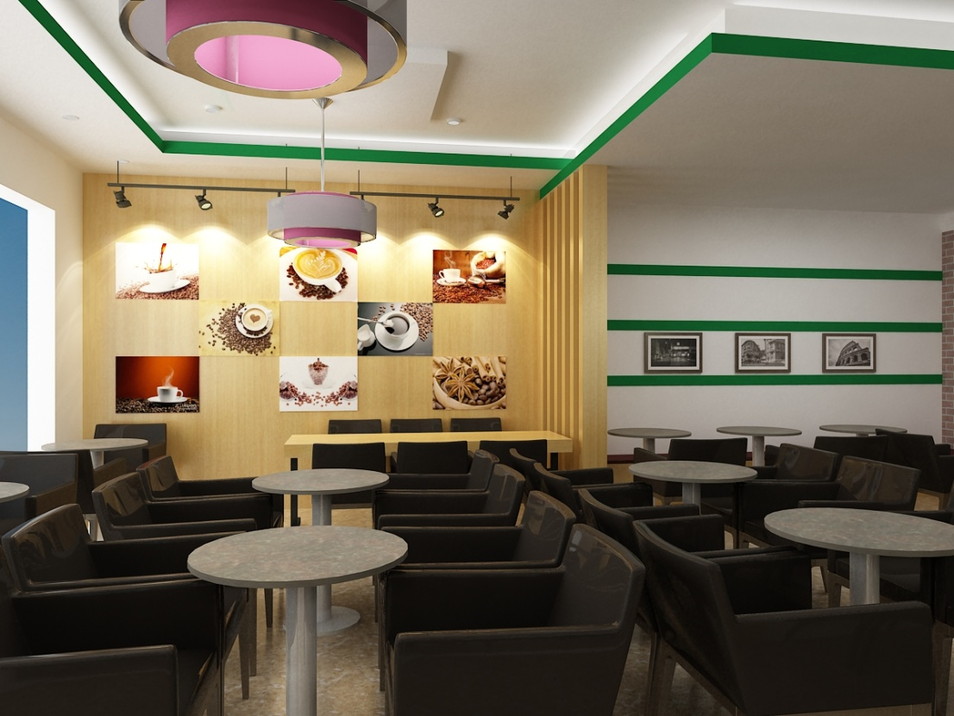
Lợi nhuận ròng | 91,399,000 | Lợi nhuận ròng | 60,000,000 | Lợi nhuận theo SL kỳ vọng |  | 3,046,630
Phí duy trì TH | 4,569,950 | Phí duy trì TH | 3,000,000 | Lợi nhuận kỳ vọng sau cùng |  | 1,900,000
LN sau cùng | 86,829,050 | LN sau cùng | 57,000,000 | LN theo SL kỳ vọng sau cùng |  | 2,894,300

SẢN LƯỢNG KỲ VỌNG THEO BIỂU ĐỒ 02
SẢN LƯỢNG KỲ VỌNG/THÁNG |  | LỢI NHUẬN KỲ VỌNG/THÁNG |  | THỐNG KÊ THEO NGÀY
Sản lượng | 9,000 | Sản lượng | 6,740 | Sản lượng kỳ vọng |  | 300
Định phí | 72,100,000 | Định phí | 72,100,000 | Sản lượng theo LN kỳ vọng |  | 225
Biến phí | 75,600,000 | Biến phí | 56,616,000 | Doanh thu kỳ vọng |  | 8,400,000
Tổng phí | 147,700,000 | Tổng phí | 128,716,000 | Doanh thu theo LN kỳ vọng |  | 6,290,670
Doanh thu | 252,000,000 | Doanh thu | 188,720,000 | Lợi nhuận kỳ vọng |  | 2,000,000
Lợi nhuận | 104,300,000 | Lợi nhuận | 60,000,000 | Lợi nhuận theo SL kỳ vọng |  | 3,476,670
Phí duy trì TH | 5,215,000 | Phí duy trì TH | 3,000,000 | Lợi nhuận kỳ vọng sau cùng |  | 1,900,000
LN sau cùng | 99,085,000 | LN sau cùng | 57,000,000 | LN theo SL kỳ vọng sau cùng |  | 3,302,830

 |  |  |  |  |  |  |  | CÀ PHÊ MÁY (ESPRESSO)
 | CHÚC BẠN KINH DOANH THÀNH CÔNG! |  |  |  |  |  |  | Chúng tôi phân phối các dòng máy chuyên nghiệp và thông dụng nhất hiện nay như: Máy pha cà phê Delonghi, máy pha cà phê Saeco, máy pha cà phê GaGGia, máy pha cà phê Wega, máy pha cà phê FAEMA, máy pha cà phê Grimac, máy pha cà phê LaCimBali,... uy tín, giá cả hợp lý, tư vấn tận tình, lắp đặt chuyên nghiệp... Dịch vụ sau bán hàng chất lượng hàng đầu Vệt Nam. * MỌI CHI TIẾT XIN LIÊN HỆ: 0903 897 629 (Mr Thạnh). * SHOWROOM: 53 Thành Thái, Phường 14, Quận 10, Tp. Hồ Chí Minh. * WEB: www.thegioiphanphoi.com | www.giaiphapcaphe.com

 | Mọi thắc mắc về bảng tính vui lòng liên hệ: 0976 186 404 (Mr Sang)

DỮ LIỆU BIỂU ĐỒ 01
Sản lượng | 1,000 | 3,000 | 5,000 | 7,000 | 9,000 | 11,000 | 13,000
Định phí | 85,000,760 | 85,000,760 | 85,000,760 | 85,000,760 | 85,000,760 | 85,000,760 | 85,000,760
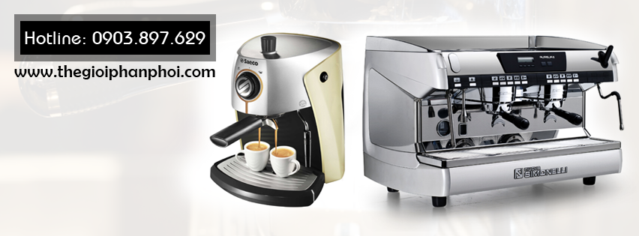
Biến phí | 8,400,000 | 25,200,000 | 42,000,000 | 58,800,000 | 75,600,000 | 92,400,000 | 109,200,000
Tổng phí | 93,400,760 | 110,200,760 | 127,000,760 | 143,800,760 | 160,600,760 | 177,400,760 | 194,200,760
Doanh thu | 28,000,000 | 84,000,000 | 140,000,000 | 196,000,000 | 252,000,000 | 308,000,000 | 364,000,000
Lợi nhuận | -65,400,760 | -26,200,760 | 12,999,240 | 52,199,240 | 91,399,240 | 130,599,240 | 169,799,240

DỮ LIỆU BIỂU ĐỒ 02
Sản lượng | 1,000 | 3,000 | 5,000 | 7,000 | 9,000 | 11,000 | 13,000
Định phí | 72,100,000 | 72,100,000 | 72,100,000 | 72,100,000 | 72,100,000 | 72,100,000 | 72,100,000
Biến phí | 8,400,000 | 25,200,000 | 42,000,000 | 58,800,000 | 75,600,000 | 92,400,000 | 109,200,000
Tổng phí | 80,500,000 | 97,300,000 | 114,100,000 | 130,900,000 | 147,700,000 | 164,500,000 | 181,300,000
Doanh thu | 28,000,000 | 84,000,000 | 140,000,000 | 196,000,000 | 252,000,000 | 308,000,000 | 364,000,000
Lợi nhuận | -52,500,000 | -13,300,000 | 25,900,000 | 65,100,000 | 104,300,000 | 143,500,000 | 182,700,000

